Capa
objetivos
Equações
Cálculos
Literatura
Conclusão
Referência
Carta



Equipe Paládio
Integrantes: Daniela, Matheus, Nicolas e Paula.

 | Prática 9: Filtro prensa

Disciplina:Laboratório de Sistemas Particulados
Docentes: André Ricardo Felkl e Gabriela Silveira da Rosa.

Objetivos
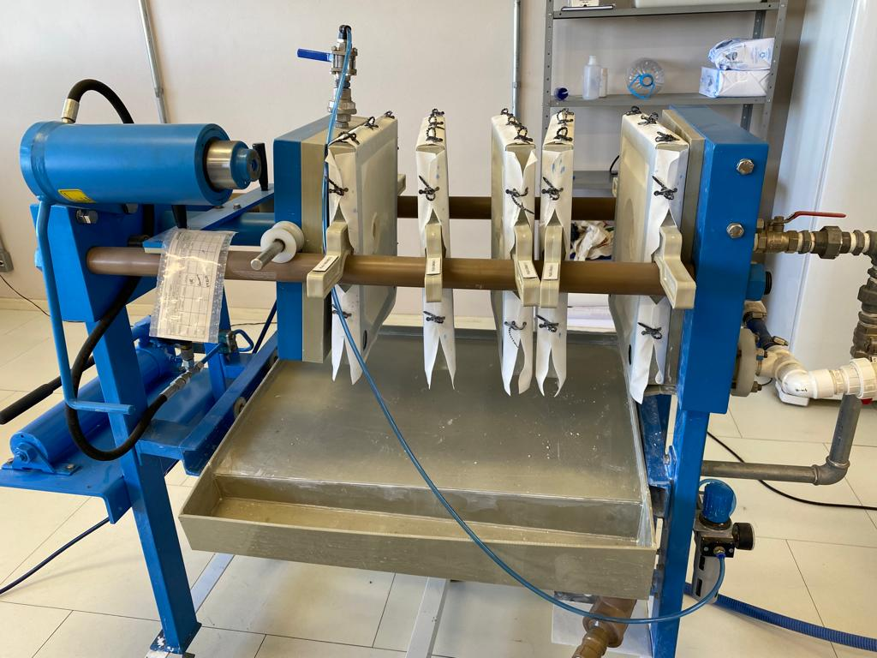
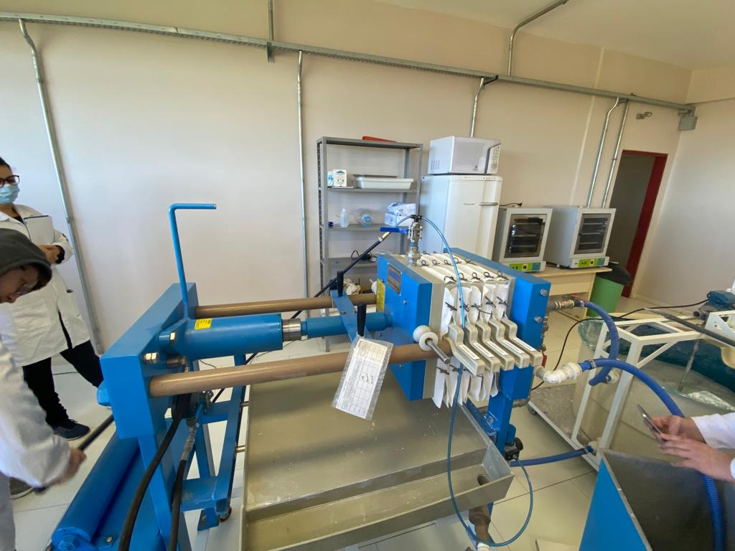
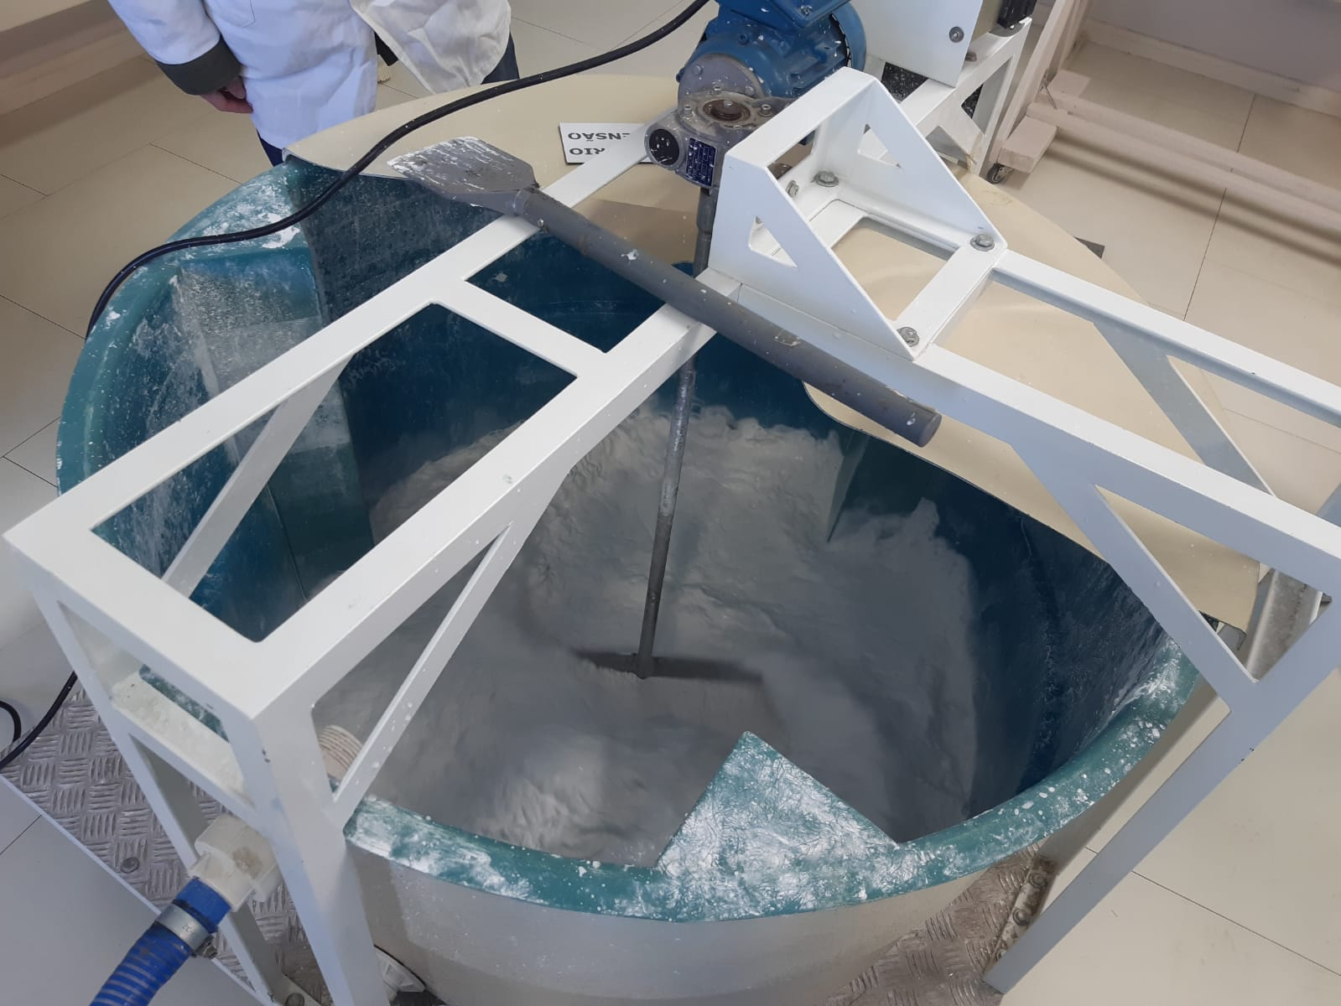
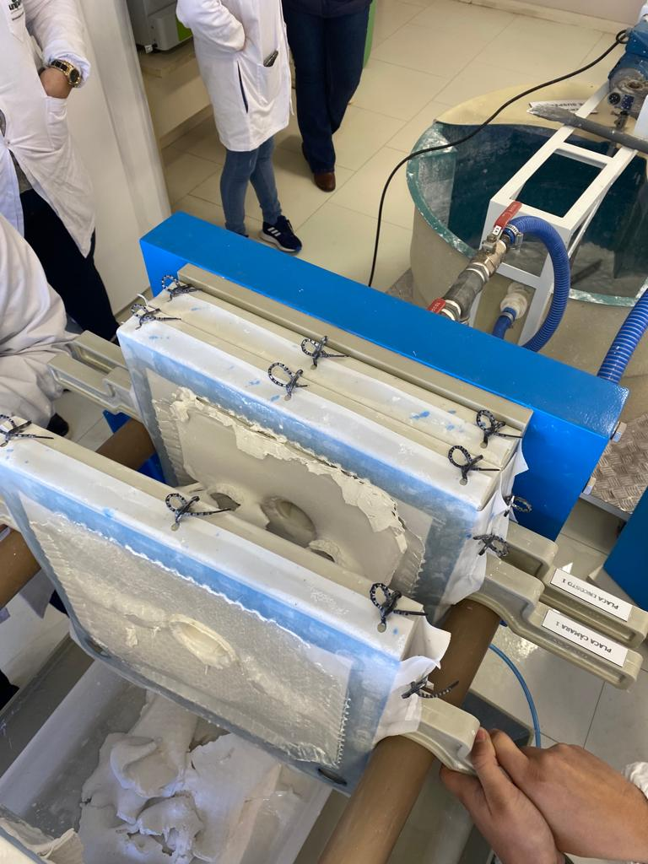
objetivos
Equações
Cálculos
Literatura
Conclusão
Referência
Carta
Objetivo Geral:
Filtrar uma suspensão de carbonato de cálcio a pressão constante, observando a
variação (diminuição) da vazão do filtrado em função do tempo devido à formação da
torta.
Objetivos Específicos:
• Analisar os dados experimentais e construir o gráfico característico para a
filtração com pressão constante.
• Determinar a resistividade (resistência específica) média da torta e a resistência
do meio filtrante;
• Comparar os dados obtidos experimentalmente com a literatura.

Equações
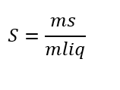

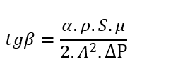
objetivos
Equações
Cálculos
Literatura
Conclusão
Referência
Carta

Concentração | Coeficiente Linear | Coeficiente angular

Filtração
objetivos
Equações
Cálculos
Literatura
Conclusão
Referência
Carta

 |  | Análise da suspensão
Dados |  | Solução mãe (CaCo3) | m cadinho (kg) | m cadinho + amostra (kg) | m cad + amostra seca (kg) | m sólido (kg) | m amostra úmida (kg) | m líquido (kg) | S (kg sólido/ kg líquido) | S médio | Desv
ρ Água (kg/m³) | 998 |  | 1.51E-02 | 2.56E-02 | 1.75E-02 | 2.42E-03 | 1.06E-02 | 8.14E-03 | 2.97E-01 | 2.11E-01 | 0.057185761876
μ Água (kg/m*s) | 0.001 |  | 1.50E-02 | 3.29E-02 | 1.81E-02 | 3.12E-03 | 1.79E-02 | 1.48E-02 | 2.11E-01
L (m) | 0.34 |  | 1.49E-02 | 3.73E-02 | 1.84E-02 | 3.55E-03 | 2.24E-02 | 1.88E-02 | 1.88E-01
r1 (m) | 0.0395
r2 (m) | 0.045
A (m²) | 0.96999332025
ΔP (Pa) | 300000
 |  | Coleta do filtrado |  |  |  |  |  | Curva de filtração
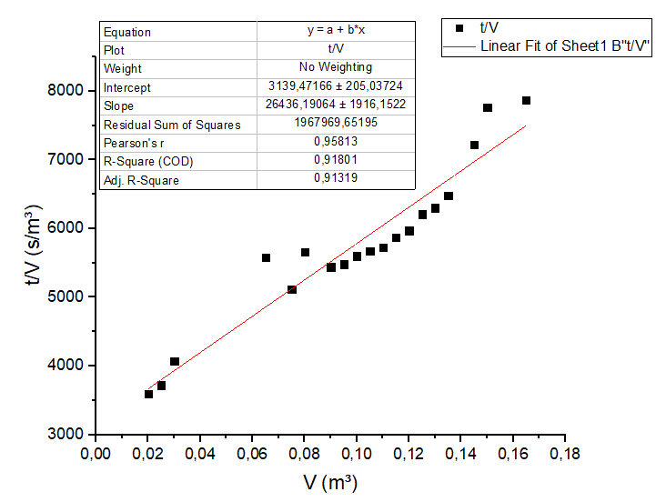
 |  | t(s) |  | V (m³) |  | t/V (s/m³)
 |  | 56 |  | 0.01 |  | 5.60E+03
 |  | 72 |  | 0.02 |  | 3.60E+03
 |  | 93 |  | 0.025 |  | 3.72E+03
 |  | 122 |  | 0.03 |  | 4.07E+03 |  |  |  |  |  | Coeficiente Angular | 26436.19064
 |  | 138 |  | 0.035 |  | 3.94E+03 |  |  |  |  |  | Coeficiente Linear | 319.47166
 |  | 152 |  | 0.04 |  | 3.80E+03
 |  | 170 |  | 0.045 |  | 3.78E+03
 |  | 190 |  | 0.05 |  | 3.80E+03 |  |  |  |  |  | Resistividade do meio filtrante
 |  | 207 |  | 0.055 |  | 3.76E+03 |  |  |  |  |  | Rm (m^-1) | 9.30E+10
 |  | 231 |  | 0.06 |  | 3.85E+03
 |  | 363 |  | 0.065 |  | 5.58E+03 |  |  |  |  |  | Resistividade da torta
 |  | 384 |  | 0.075 |  | 5.12E+03 |  |  |  |  |  | α (m/kg) | 7.10E+10
 |  | 453 |  | 0.08 |  | 5.66E+03
 |  | 490 |  | 0.09 |  | 5.44E+03
 |  | 521 |  | 0.095 |  | 5.48E+03
 |  | 560 |  | 0.1 |  | 5.60E+03
 |  | 595 |  | 0.105 |  | 5.67E+03
 |  | 630 |  | 0.11 |  | 5.73E+03
 |  | 675 |  | 0.115 |  | 5.87E+03
 |  | 716 |  | 0.12 |  | 5.97E+03
 |  | 776 |  | 0.125 |  | 6.21E+03
 |  | 819 |  | 0.13 |  | 6.30E+03
 |  | 875 |  | 0.135 |  | 6.48E+03
 |  | 1047 |  | 0.145 |  | 7.22E+03
 |  | 1164 |  | 0.15 |  | 7.76E+03
 |  | 1298 |  | 0.165 |  | 7.87E+03

Literatura
objetivos
Equações
Cálculos
Literatura
Conclusão
Referência
Carta
Dados Experimentais |  |  | (BORGES) |  |  | (NUNES et al, 2019) |  |  | (MOREIRA, 2019) |  |  | (FREITAS, 2022) |  |  | (ARAÚJO, 2010)
Resistividade do meio filtrante | Resistividade da torta | Diferença de Pressão | Resistividade do meio filtrante | Resistividade da torta | Diferença de Pressão | Resistividade do meio filtrante | Resistividade da torta | Diferença de Pressão | Resistividade do meio filtrante | Resistividade da torta | Diferença de Pressão | Resistividade do meio filtrante | Resistividade da torta | Diferença de Pressão | Resistividade do meio filtrante | Resistividade da torta | Diferença de Pressão
Rm (m^-1) | α (m/kg) | ΔP (Pa) | Rm (m^-1) | α (m/kg) | ΔP (Pa) | Rm (m^-1) | α (m/kg) | ΔP (Pa) | Rm (m^-1) | α (m/kg) | ΔP (Pa) | Rm (m^-1) | α (m/kg) | ΔP (Pa) | Rm (m^-1) | α (m/kg) | ΔP (Pa)
9.30E+10 | 7.10E+10 | 300000 | 6.36E+09 | 2.50E+07 | 39226.6 | 3.11E+10 | 1.19E+11 | 3.73E+04 | 1.15E+12 | 2.44E+12 | 1.00E+05 | 2.19E+11 | 7.60E+08 | 2.76E+05 | 9.42E+11 | 4.14E+08 | 9.81E+04

Perfil Gráfico
Gráfico Experimental |  |  |  | BORGES |  |  |  | (NUNES et al, 2019) |  |  |  | CREMASCO
 |  |  |  |  |  |  |  | 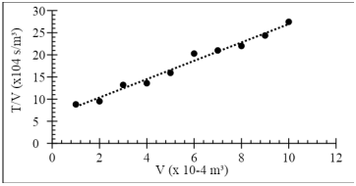 |  |  |  | 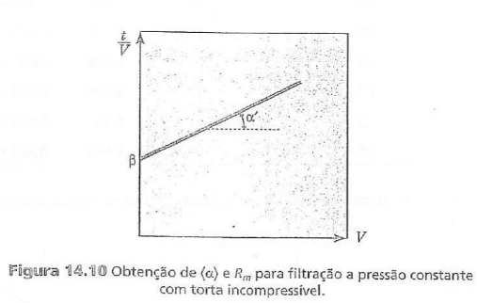

Conclusão
objetivos
Equações
Cálculos
Literatura
Conclusão
Referência
Carta
Conclusão

A partir do ensaio de filtração, foi possível obter parâmetros para melhoria na eficiência de um processo em um filtro prensa, obtendo assim, a resistividade média da torta bem como a resistência do meio filtrante. Constatou-se também que, a área se comporta de maneira exponencial em relação ao tempo e ao volume, visto que, à medida que se aumenta a área recoberta por lodo entre as placas de filtração menor será a vazão em função do tempo. A medição de sólidos em suspensão no filtrado para consolidar a eficiência da filtração no módulo.

Referências
objetivos
Equações
Cálculos
Literatura
Conclusão
Referência
Carta
Referências
Referências

BORGES, B,R; et al. Estudo da resistência da torta utilizando filtro prensa.UNIPAM: Minas Gerais.
NUNES,I. F.; ROCHA, B. A.; ALVES, G. P.; AMARAL, I. B. C.; REIS, A. B. R.
Predição do tempo de realização de Experimento em filtro prensa: um estudo a partir de dados empíricos e teóricos. Revista Tecnológica - Universidade Estadual de Maringá - ISSN 1517-8048.
CREMASCO, M.A. Operações Unitárias em Sistemas Particulados e Fluidomecânicos. São Paulo: Editora Blücher, 2012.
MOREIRA, G,C; FRANÇA, S,C,A. Influência da agregação de partículas no desaguamento de rejeitos minerais e na qualidade da água. VIII Jornada do programa de capacitação institucional, 2019.
ARAÚJO, C,A,O. Estudo da filtração cruzada em geometria cilíndrica. Universidade Federal Rural do Rio de Janeiro, 2010.
FREITAS, P,V,S.Desenvolvimento de aplicativo para dimensionamento de equipamentos de filtração indústria química. Universidade Federal do Triângulo Mineiro. 2022.

Carta da Equipe
objetivos
Equações
Cálculos
Literatura
Conclusão
Referência
Carta

CARTA DA EQUIPE

Nome da equipe | Líder da equipe |  |  | Horários dos encontros | Objetivos |  | Expectativa
Paládio | Matheus |  |  | Segunda-feira: 16h. | 1. Entregar as atividades dentro do prazo determinado; |  | 1. Sem divergências no grupo;
 |  |  |  | Quinta-feira: 13h30. | 2. Associar a teoria estudada com as práticas realizadas; |  | 2. Adquirir o conhecimento oferecido pelas práticas da disciplina.
 |  |  |  | Sábado: 13h30. | 3. Bom convívio com a equipe.
 |  |  |  | Domingo: 13h30.

Regras dos encontros da equipe |  | Membro | Atribuições de trabalho |  | Pontos fortes | Pontos fracos | Resolução de conflitos
1. Assiduidade de todos os membros; |  | Daniela | Analise de dados |  | Organizada, determinada, não desisto tão fácil | Ansiedade, Nervosismo, medo de errar | 1. Diálogo para resolver a situação;
2. Colaboração e comunicação entre os membros; |  | Matheus | Leitura de nível e pesagem |  | Determinação e persistência. | Distração | 2. Em caso de persistência de falta de comprometimento com o grupo, será informado para o professor responsável.
3. Avisos com antecedência em caso de não comparecer no encontro. |  | Nicolas | Analise de dados |  | Conhecimento em TI | Me sobrecarregou
 |  | Paula | Registro do cronômetro |  | Organização | Ansiedade

